Sheet1
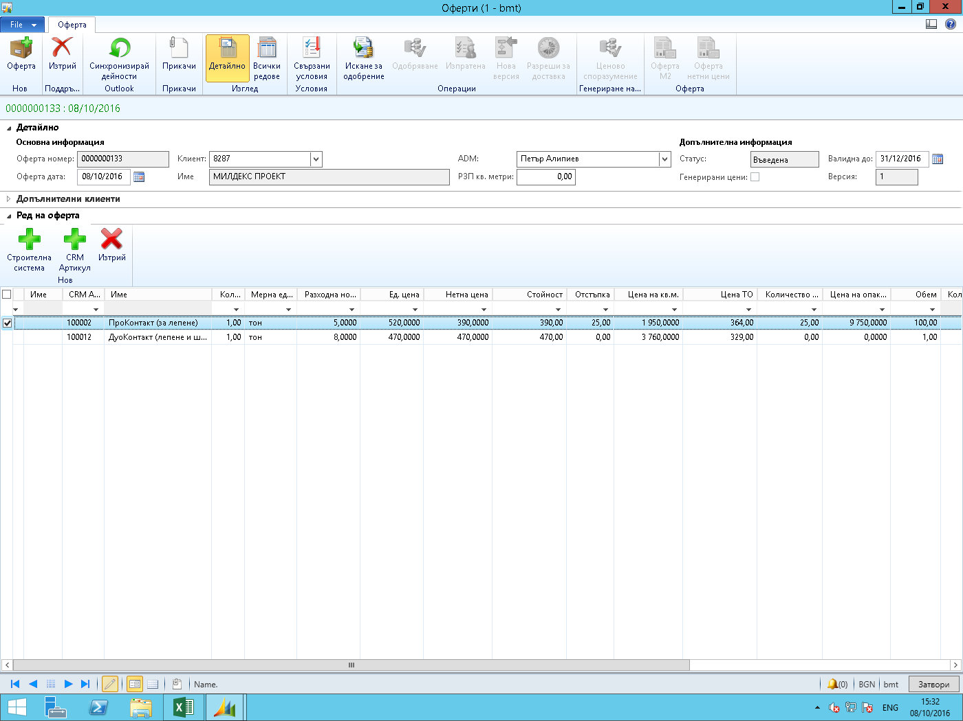
кол | мерна ед | разх норма | ед цена | нетна цена | ст-ст | отстъпка | цена на кв м | цена ТО | колич оп | цена опк | обем | количество опаковки | ст-ст лв
1 | тон | 5 | 520 | 390 | 390 | 25 | 1.95 | 364 | 25 | 9.75 | 100 | 20 | 195

